Formular
Bestellformular Uniformen
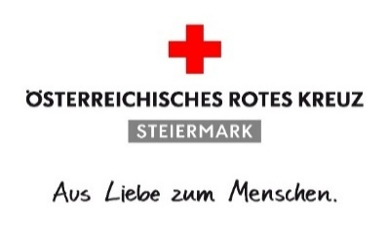
 |  |  |  | Österreichisches Rotes Kreuz
 |  |  |  | Landesverband Steiermark
 |  |  |  | Bezirksstelle Graz-Umgebung

 |  |  |  | Kostenübernahme
Datum: | 2026-07-20 |  |  | B = Bezirksstelle
Ortsstelle: | Lieboch |  |  | O = Ortsstelle
 |  |  |  | S = Selbstzahler
Bezeichnung | Artikel-Nr. | Menge | Name | B/O/S
Uniformpolo Kurzarm Modell ÖRK Gr. S | 2017291 | 1 | Anja Pichler | B
Uniformpolo Kurzarm Modell ÖRK Gr. L | 2017293 | 1 | Dominik Neumeister | B
Uniformpolo Kurzarm Modell ÖRK Gr. M | 2017292 | 2 | Michael Sommer | B
Uniformpolo Kurzarm Modell ÖRK Gr. S | 2017291 | 2 | Nina Zach | B
Uniformpolo Kurzarm Modell ÖRK Gr. L | 2017293 | 2 | Matteo Brandstätter | B
Uniformpolo Kurzarm Modell ÖRK Gr. XS | 2017290 | 2 | Eva Weber-Legath | B
Uniformbluse Damen KA Gr. 38 | 2019348 | 1 | Michaela Hiden | B
#N/A
#N/A
#N/A
#N/A
#N/A
#N/A
#N/A
#N/A
#N/A
#N/A
#N/A
#N/A
#N/A
Bezeichnung Freitext | Artikel-Nr. | Menge | Name | B/O/S
Uniformhose rot/gelb neu Gr. S/N |  | 1 | Berghofer Elina | B
Uniformhose rot/gelb neu Gr. M/N |  | 1 | Purgstaller Simon | B
Uniformhose rot/gelb neu Gr. L/N |  | 1 | Kundigraber Kevin | B
Fleeceweste rot Gr. L Model ÖRK Funktionsfaser |  | 1 | Matteo Brandstätter | B
Softshelljacke rot/gelb Gr. L Modell ÖRK |  | 1 | Matteo Brandstätter | B
Uniformhose rot/gelb neu Gr. M/N |  | 1 | Matteo Brandstätter | B

Anmerkungen (durch BezSt auszufüllen):
bestellt am (durch BezSt auszufüllen):

